Update History
Detail Design |  | Project | ASOFT - ERP.NET | ID Screen | CRMF2080 | Created By | Thị Phượng | Updated By | Thị Phượng
 |  | Module | ASOFT-CRM | Name Screen | Danh mục yêu cầu | Created Date | 25/03/2017 | Updated Date | 25/03/2017

No | Ver. | Updated Date | Updated By | Contents
1 | 1.0 | 25/03/2017 | 16/03/2017 | Tạo tài liệu mới - Chưa xử lý tài liệu phân quyền
2 | 2.0 | Thị Phượng | 2017-05-05 | Bổ sung phân quyền @ConditionRequestID
3 | 3.0 | Tấn Đạt | 26/01/2018 | - STT yêu cầu là: 4 (bên file Tasklist) Bổ sung trường Loại yêu cầu
4 | 4.0
5 | 5.0
=> Xử lý cho version 3.0
=> Customizeindex = [Khách hàng asoft]: liên hệ Phượng
6 | 6.0
7 | 7.0
8 | 8.0
9 | 9.0
10 | 10.0
1 | 11.0
2 | 12.0
3 | 13.0
4 | 14.0
5 | 15.0
6 | 16.0
7 | 17.0
8 | 18.0
9 | 19.0
10 | 20.0
1 | 21.0
2 | 22.0
3 | 23.0
4 | 24.0
5 | 25.0
6 | 26.0
7 | 27.0
8 | 28.0
9 | 29.0
10 | 30.0

Layout Screen
Detail Design | Project | ASOFT - ERP.NET | ID Screen | CRMF2080 | Created By | Thị Phượng | Updated By | Thị Phượng
 | Module | ASOFT-CRM | Name Screen | Danh mục yêu cầu | Created Date | 25/03/2017 | Updated Date | 25/03/2017

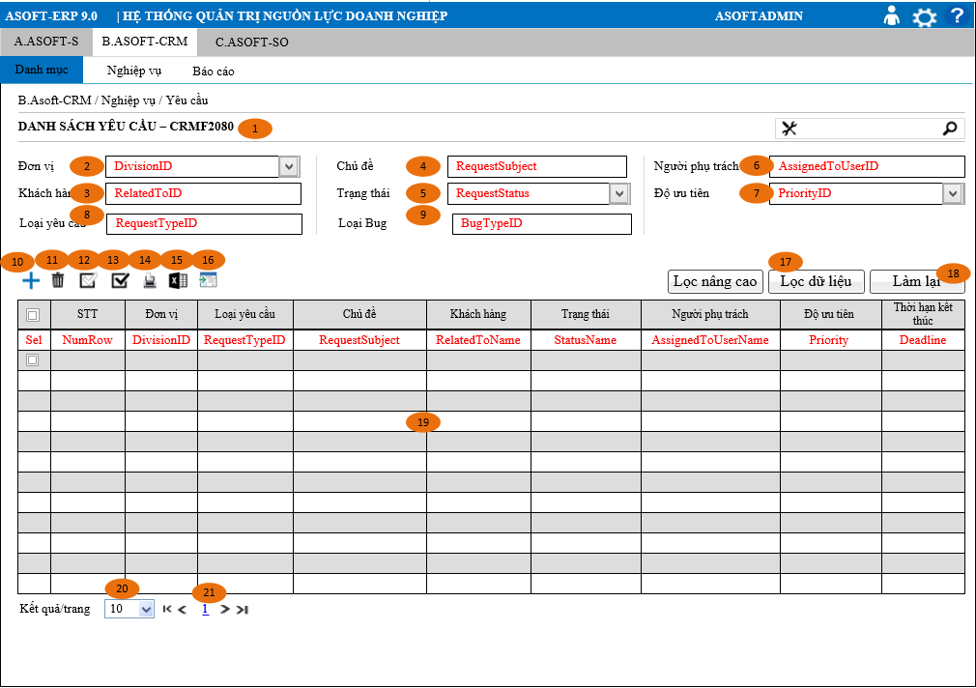
Layout |  |  |  |  |  |  | Overview
 |  |  |  |  |  |  | Sử dụng màn hình này để: Cho phép người dùng theo dõi truy vấn xem lai những người Yêu cầu của công ty
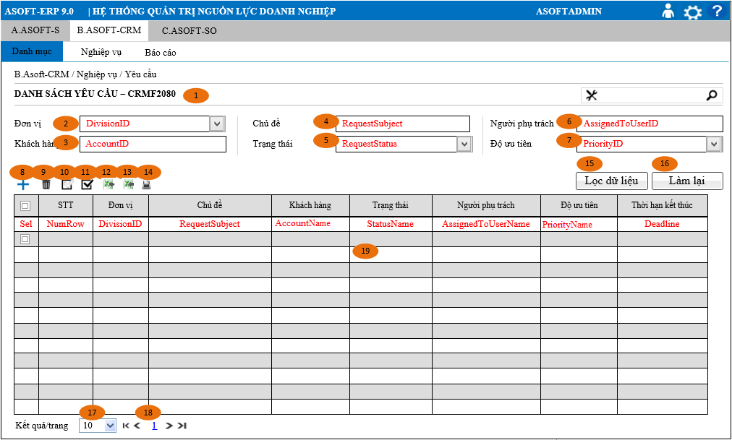

 |  |  |  |  |  |  | Flow Screen
 |  |  |  |  |  |  | Login -> [ASOFT-CRM] -> Menu [Nghiệp vụ] -> MenuItem [Yêu cầu] -> Page [CRMF2080_Danh mục Yêu cầu

=> Xử lý cho version 3.0
- Thiếu điều kiện search: [Loại yêu cầu] và [Phân loại bug]---------Done

Item Screen
Detail Design |  |  |  |  | Project | ASOFT - ERP.NET | ID Screen |  | CRMF2080 |  |  | Created By | Thị Phượng | Updated By | Thị Phượng
 |  |  |  |  | Module | ASOFT-CRM | ID Name |  | Danh mục yêu cầu |  |  | Created Date | 25/03/2017 | Updated Date | 25/03/2017

No. | Customizeindex | Ver | Order | Caption | Control Name | Field Name | Classification | Data Type | Length | Width | I/O | Display Format | Input Mask | Default Value | Note
1 |  | Ver 1.0 | 0 | Nghiêp vụ/Yêu cầu |  |  | MenuItem
2 |  | Ver 1.0 | 1 | Danh sách Yêu cầu - CRMF2030 |  |  | Other
3 |  | Ver 1.0 | 2 | Đơn vị | DivisionID | DivisionID | Dropdownchecklist | Number |  |  |  |  |  |  | - Combo Dropdownchecklist hiển thị 2 cột: DivisionID, DivisionName - Chọn giá trị Fill giá trị lên Dropdownchecklist: {[n] chọn}
4 |  | Ver 1.0 | 3 | Khách hàng | AccountID | AccountID | Textbox | Text | 50 |  | I
5 |  | Ver 1.0 | 4 | Chủ đề | RequestSubject | RequestSubject | Textbox | Text | 250 |  | I
6 |  | Ver 1.0 | 5 | Tình trạng | RequestStatus | RequestStatus | ComboBox | Text | 25 |  | I |  |  |  | - Combo hiển thị 1 cột: @Description as RequestStatusName - Chọn giá trị Fill giá trị lên Combo: RequestStatusName
7 |  | Ver 1.0 | 6 | Người phụ trách | AssignedToUserID | AssignedToUserID | Textbox | Text | 100 |  | I
8 |  | Ver 1.0 | 7 | Độ ưu tiên | PriorityID | PriorityID | ComboBox | Text | 25 |  | I |  |  |  | - Combo hiển thị 1 cột: @Description as RequestTypeName - Chọn giá trị Fill giá trị lên Combo: RequestTypeName
9 | 92 | Ver 3.0 | 8 | Loại yêu cầu | RequestTypeID | RequestTypeID | ComboBox | Text |  |  | I |  |  |  | - Combo hiển thị 1 cột: @Description as RequestTypeName - Chọn giá trị Fill giá trị lên Combo: RequestTypeName
10 | 92 | Ver 3.0 | 9 | Loại Bug | BugTypeID | BugTypeID | ComboBox | Text |  |  | I |  |  |  | - Combo hiển thị 1 cột: @Description as BugTypeName - Chọn giá trị Fill giá trị lên Combo: BugTypeName
11 |  | Ver 1.0 | 8 | Thêm | btnAdd |  | Button
12 |  | Ver 1.0 | 9 | Xóa | btnDelete |  | Button |  |  |  |  |  |  |  | Nếu Row=0 thì Disable ngược lại Enable
13 |  | Ver 1.0 | 10 | In | btnPrint |  | Button
14 |  | Ver 1.0 | 11 | Chọn hiển thị | btnEnable |  | Button |  |  |  |  |  |  |  | Nếu Row=0 thì Disable ngược lại Enable
15 |  | Ver 1.0 | 12 | Chọn không hiển thị | btnDisable |  | Button |  |  |  |  |  |  |  | Nếu Row=0 thì Disable ngược lại Enable
16 |  | Ver 1.0 | 13 | Xuất excel | btnExport |  | Button
17 |  | Ver 1.0 | 14 | Nhập dữ liệu | btnImport |  | Button
18 |  | Ver 1.0 | 15 | Làm lại | btnclear |  | Button
19 |  | Ver 1.0 | 16 | Lọc dữ liệu | btnSearch |  | Button
=> Xử lý cho version 3.0
- Thiếu điều kiện search: [Loại yêu cầu] và [Phân loại bug]------Done
- Cột [Loại yêu cầu]: hiển thị tên, không phải ID------Done
=> Customizeindex = [Khách hàng asoft]: liên hệ Phượng------Done
20 |  | Ver 1.0 | 17 | Kết quả/Trang | RowNumber |  | ComboBox | Number |  |  | O |  |  | 25 | - Combo hiển thị 1 cột: @Description as RowNumber - Chọn giá trị Fill giá trị lên Combo: RowNumber
21 |  | Ver 1.0 | 18 | Số trang | PageNumber |  | Link | Number |  |  | O |  |  | 1
22 |  | Ver 1.0 | 19 | Lưới | Grid |  | DataGrid
23 |  | Ver 1.0 | 19.1 | Chọn | Select |  | DataGrid |  |  |  |  |  |  | 0 | 1: Chọn; 0: không chọn
24 |  | Ver 1.0 | 19.2 | STT | RowNum | RowNum | DataGrid | Text |  |  | O
25 |  | Ver 1.0 | 19.3 | Đơn vị | DivisionID | DivisionID | DataGrid | Text |  |  | O
26 |  | Ver 1.0 | 19.4 | Chủ đề | RequestSubject | RequestSubject | DataGrid | Text |  |  | O
27 |  | Ver 1.0 | 19.5 | Khách hàng | RelatedToName | RelatedToName | DataGrid | Text |  |  | O
28 |  | Ver 1.0 | 19.6 | Trạng thái | StatusName | StatusName | DataGrid | Text |  |  | O
29 |  | Ver 1.0 | 19.7 | Người phụ trách | AssignedToUserName | AssignedToUserName | DataGrid | Text |  |  | O
30 |  | Ver 1.0 | 19.8 | Độ ưu tiên | PriorityName | PriorityName | DataGrid | Text |  |  | O
31 |  | Ver 1.0 | 19.9 | Thời hạn kết thúc | Deadline | Deadline | DataGrid | DateTime |  |  | O | DD/MM/YYYY
32 | 92 | Ver 2.0 | 19.10 | Loại yêu cầu | RequestTypeName | RequestTypeName | DataGrid | Text |  |  | O

Data Input
Detail Design |  |  |  |  | Project | ASOFT - ERP.NET |  | ID Screen | CRMF2080 | Created By | Thị Phượng | Updated By | Thị Phượng
 |  |  |  |  | Module | ASOFT-CRM |  | ID Name | Danh mục yêu cầu | Created Date | 25/03/2017 | Updated Date | 25/03/2017

=> Xử lý cho version 3.0
Script :
- Quy tắc viết script chưa đúng
(Phải dùng Script đã tồn tại và chỉnh sửa trên script đó), khng6 tự tiện viết ra script mới--------Done
- Nội dung store: viết còn dùng Use và thiếu nội dùng tồn tại store-----Done
- Chưa làm script đúng quy định guildline
(Script thêm bảng, thêm cột phải xuất từ tool BA lưu trữ, không dùng SQL để xuất)-----Done
=> Customizeindex = [Khách hàng asoft]: liên hệ Phượng-------Done
No. | Customizeindex | Ver | Control | SQL Action | SQL Type | ID | SQL Script |  |  |  | Para Name | Para Value | Raise Control | Event | Note
1 |  | Ver 1.0 | Load dropdow DivisionID | Select | ID SQL | @SQL001 | SQL_CMN_000023 |  |  |  | @UserID | Biến môi trường | Dropdownchecklist | Load | Load Dropdownchecklist [Mã đơn vị] (Tool BA\SQL List\A00-CLOUD)
2 |  | Ver 1.0 | Load combo độ ưu tiên | Select | ID SQL | @SQL002 | SQL_CMN_000007 |  |  |  | @CodeMaster | "CRMT00000006" | Combo | Load | Load combo [Độ ưu tiên] (Tool BA\SQL List\CRM-CLOUD)
3 |  | Ver 1.0 | Load tình trạng | Select | ID SQL | @SQL003 | SQL_CMN_000007 |  |  |  | @CodeMaster | "CRMT00000012" | Combo | Load | Load combo [Tình trạng] (Tool BA\SQL List\A00-CLOUD)
5 | 92 | Ver 1.0 |  | Select | ID Store | @SQL004 | EXEC CRMP20801 ( @DivisionID VARCHAR(50), @DivisionIDList NVARCHAR(2000), @RequestSubject nvarchar(50), @AccountID nvarchar(250), @AssignedToUserID nvarchar(250), @RequestStatus nvarchar(250), @PriorityID nvarchar(100), @UserID VARCHAR(50), @ConditionRequestID Nvarchar(max), @PageNumber INT, @PageSize INT, @RequestTypeID , @BugTypeID ) |  |  |  | @DivisionID @DivisionIDList @RequestSubject @AccountID @AssignedToUserID @RequestStatus @PriorityID @UserID @ConditionRequestID @PageNumber @PageSize @RequestTypeID @BugTypeID | Biến môi trường @DivisionIDList @RequestSubject @AccountID @AssignedToUserID @RequestStatus @PriorityID Biến môi trường @ConditionRequestID @PageNumber @PageSize @RequestTypeID @BugtypeID | btn_ClickSearch | Click | Trường hợp Click button [Lọc dữ liệu]
6 |  | Ver 1.0 |  | Delete | ID Store | @SQL005 | EXEC CRMP20802 ( @DivisionID varchar(50), @RequestID varchar(50), @RequestIDList NVARCHAR(MAX), @FormID nvarchar(50), @Mode tinyint, @IsDisable tinyint, @UserID Varchar(50) ) |  |  |  | @DivisionID @RequestID @RequestIDList @FormID @Mode @IsDisable @UserID | Biến môi trường @RequestID @RequestIDList "CRMF2080" 1 0 Biến môi trường | btn_ClickDelete | Click | Trường hợp Click button [Xóa].
10 | 92 | Ver 1.0 |  | Select | ID Store | @SQL006 | EXEC CRMP20803 ( @DivisionID VARCHAR(50), @DivisionIDList NVARCHAR(2000), @RequestSubject nvarchar(50), @AccountID nvarchar(250), @AssignedToUserID nvarchar(250), @RequestStatus nvarchar(250), @PriorityID nvarchar(100), @UserID VARCHAR(50), @RequestTypeID varchar(250), @BugTypeID varchar(50) ) |  |  |  | @DivisionID @DivisionIDList @RequestSubject @AccountID @AssignedToUserID @RequestStatus @PriorityID @UserID @RequestTypeID @BugTypeID | Biến môi trường @DivisionIDList @RequestSubject @AccountID @AssignedToUserID @RequestStatus @PriorityID Biến môi trường @RequestTypeID @BugTypeID |  | Click | Trường hợp Click button [Xuất dữ liệu]
11 |  | Ver 1.0 |  | Select | ID SQL | @SQL007 | SQL_CMN_000035 |  |  |  | @UserID | Biến môi trường |  | Load | Load Dropdownchecklist [Đơn vị] (Tool BA\SQL List\A00-CLOUD)
11 | 92 | Ver 1.0 |  | Select | ID SQL | @SQL008 | EXEC CRMP20803 ( @DivisionID VARCHAR(50), @DivisionIDList NVARCHAR(2000), @RequestSubject nvarchar(50), @AccountID nvarchar(250), @AssignedToUserID nvarchar(250), @RequestStatus nvarchar(250), @PriorityID nvarchar(100), @UserID VARCHAR(50), @RequestTypeID varchar(250), @BugTypeID varchar(50) ) |  |  |  | @DivisionID @DivisionIDList @RequestSubject @AccountID @AssignedToUserID @RequestStatus @PriorityID @UserID @RequestTypeID @BugTypeID | Biến môi trường @DivisionIDList @RequestSubject @AccountID @AssignedToUserID @RequestStatus @PriorityID Biến môi trường @RequestTypeID @BugTypeID | btn_ClickPrint | Load | Trường hợp Click button [In]

